Bugs
ID: | 001
Summary: | Товар не удаляется из корзины при нажатии кнопки "Remove"
Environment: | Windows 10 Pro(22H2), Chrome: 134.0.6998.89
Severity: | Major
Priority: | Medium
Screenshot | 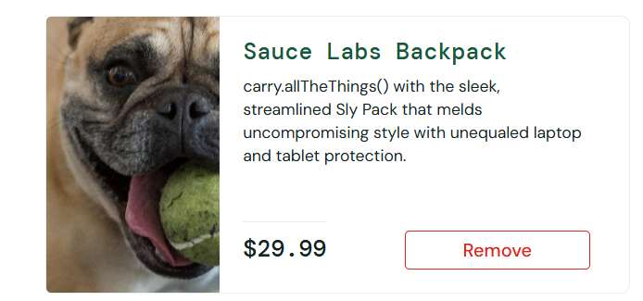
Assignee: | Вероника
Steps to reproduce: | 1. Войти в saucedemo.com: (логин: problem_user, пароль: secret_sauce)
 | 2. Нажать на кнопку "Add to card"
 | 3. Нажать на кнопку "Remove"
 | 4.
 | 5.
 | 6.
 | 7.
Actual Result: | Не срабатывает функция удаления товара из корзины при нажатии на кнопку удаления "Remove"

Expectected Result: | Товар удаляется из корзины при нажатии на кнопку "Remove"

Notes:

ID: | 002
Summary: | Цены товаров на главной странице и странице товара различаются
Environment: | Windows 10 Pro(22H2), Chrome: 134.0.6998.89
Severity: | Minor
Priority: | High
Screenshot | 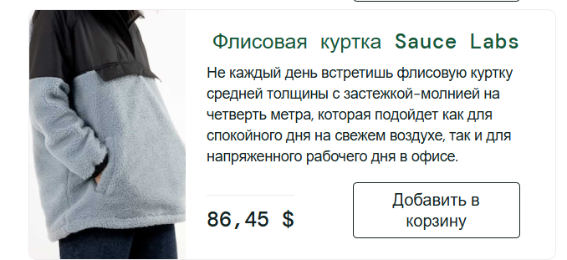 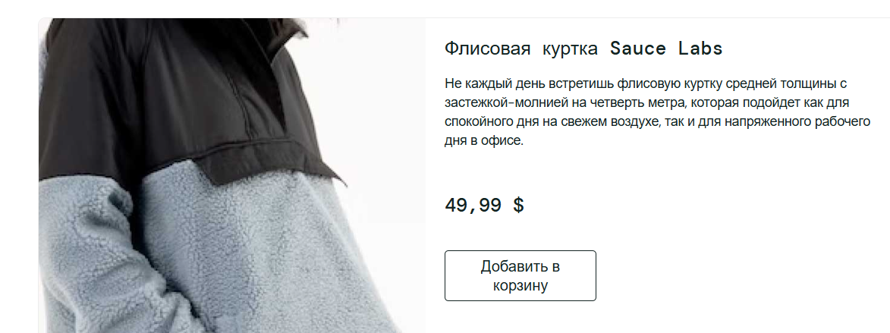
Assignee: | Вероника
Steps to reproduce: | 1. Войти в saucedemo.com: (логин: visual_user, пароль: secret_sauce)
 | 2. Перейти на страницу товара
 | 3. Стравнить значения цен
 | 4.
 | 5.
 | 6.
 | 7.
Actual Result: | Цена изменяется в зависимости от страницы, на которой находится пользователь

Expectected Result: | Цены товаров фиксированные и отображаются корректно

Notes:

ID: | 003
Summary: | Получение ошибки на главной страницы при попытки фильтрации
Environment: | Windows 10 Pro(22H2), Chrome: 134.0.6998.89
Severity: | Major
Priority: | Medium
Screenshot
Assignee: | Вероника
Steps to reproduce: | 1. Войти в saucedemo.com: (логин: error_user, пароль: secret_sauce)
 | 2. Нажать кнопку фильтрации
 | 3. Выбрать вид фильтрации (например, цена(по возрастанию))
 | 4.
 | 5.
 | 6.
 | 7.
Actual Result: | Фильтрация не выполняется. Появляется уведомление об ошибке

Expectected Result: | В завистмости от выбранного фильтра, товары меняют свой порядок, чтобы соответствовать критерию

Notes:

